уват12 бр47,48
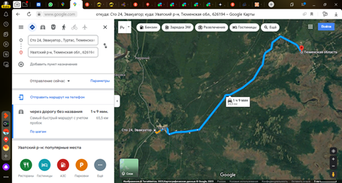
Список на автобус 13.02.2026.
Направление: Уват - Уфа
Время отправления: 15:00
Место отправления: https://goo.gl/maps/CGoG6wQbwEHdnaF29

1 | 3799
2 | 15161
3 | 31802
4 | 90068
5 | 92189
6 | 92327
7 | 92339
8 | 93495
9 | 95692
10 | 99057
11 | 99113
12 | 99961
13 | 300659
14 | 300971
15 | 301532
16 | 301544
17 | 302769
18 | 303193
19 | 303967
20 | 309233
21 | 310553
22 | 311528
23 | 312111
24 | 312829
25 | 313367
26 | 313513
27 | 315021
28 | 318064
29 | 318620
30 | 319426
31 | 319709
32 | 322313
33 | 323041
34 | 323513
35 | 323555
36 | 323605
37 | 324147
38 | 324594
39 | 325079
40 | 325718

